2 ОКЭ
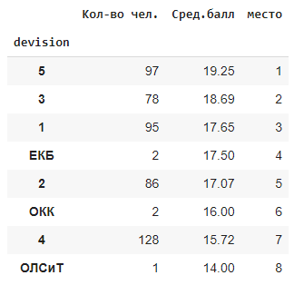
Общее
 | Позитив | Негатив
 |  | Просьба выходных игнорируется
1 |  | Никогда не идут на встречу когда просишь и не пытаются в нее даже вникнуть , совершенно не знают своих проводников отделения , и идёт разделение на Трансаэро и Оренбургских к каждым разное отношение

Руководство ОКЭ
1 | Полностью удовлетворён в работе руководства отделения | Начальство не реагирует на просьбы, сообщения о помощи. Не старается помочь, вникнуть в индивидуальные ситуации. Полное отстранение от подчиненных
2 | всегда шёл навстречу и помогал в решении возникающих вопросов. | Не всегда готов выполнять просьбы, с которыми к нему обращаешься. Я считаю, что лояльность к сотрудникам в нынешних условиях интенсивности полётов, просто необходима.
3 | Очень благодарна руководителям и инструкторскому составу за своевременное реагирование на все мои просьбы и вопросы!

Инструктор
1 | Не хотелось бы менять Инструктора, грамотный специалист. Очень его люблю | Инструктор не всегда знает ответ на вопрос м далеко не всегда готов помочь и решить вопрос
2 | В любых вопросах поможет с их решением, всегда вовремя получаю от инструктора всю информацию | На любые вопросы, просьбы инструктор в основном не влияет ссылаясь на начальство и невозможность выполнения
3 | Мой инструктор и ипб и зам окэ большие молодцы, идут на встречу помогают
4 | Мой инструктор имеет огромный опыт за спиной, достаточно лоялен и входит с чуткостью в ситуацию
5 | Спокойный уравновешенный,всегда поможет
6 | Всегда готов все объяснить и помочь, по возможности конечно. Всегда на связи, если не в рейсе. Грамотно и спокойно обьясняет. Адекватный, вежливый и отзывчивый
7 | Всегда можно уточнить информацию, получить совет и ответ на вопрос
8 | Очень хороший инструктор максимально пытается помочь чем может и разъяснить вопрос пока не поймёшь
9 | Лучший инструктор
10 | Считаю работу своего инструктора полностью удовлетворяющее требования должности

СБ
1

